Hoja1
Avvisi Audiovisuales


Colonia Víctor F Ardon casa 6 Bloque D
Tegucigalpa M.D.C, Teléfono: 32490824
Correo. avvisiaudio@gmail.com RTN 08011996068335

COTIZACION DE SERVICIOS
 |  |  |  |  | Cotizacion N°
 |  |  |  |  | 2025-158

Avvisi Audiovisuales cuenta con gran experiencia en eventos de salón, publicidad y Marketing por lo cual se les dará una cotización puntual de los servicios requeridos.

Cliente |  | Grupo Q | Ejecutivo de Venta | Tania Ulloa Galeano
Lugar del Evento |  | Tegucigalpa | RTN
Fecha Emitida | Tiempo | Fecha Cotizada | Tipo de evento |  | N° Invitados
2025-04-30 | 3 Dias |  |  |  | No determinado
Cantidad | Dias | Descripción |  | Unidad | Total
5 | 3 | Tarima de 3.75 x 6 m en blanco |  | L3,200.00 | L48,000.00
1 | 3 | Cuadrante de truss 37 x 4 a 3 m (Tegucigalpa) |  | L55,000.00 | L165,000.00
5 | 1 | Carpa de 7 m x 4 metros blanca con logo |  | L24,000.00 | L120,000.00
1 | 3 | Arco led de 3 x 42 m (Tegucigalpa) |  | L50,000.00 | L150,000.00
10 | 1 | Luces led para iluminacion de stand (Tegucigalpa) |  | L350.00 | L3,500.00
5 | 1 | luces Roboticas 230w 7R con controlador |  | L1,000.00 | L5,000.00
5 | 3 | Mesas Cocteleras (Tegucigalpa) |  | L700.00 | L10,500.00
10 | 3 | sillas cocteleras (Tegucigalpa ) |  | L250.00 | L7,500.00
5 | 2 | personal de staff y montaje |  | L1,000.00 | L10,000.00
1 | 1 | Diseño y render (cortesia ) |  | L- | L-
9 | 3 | Hielera con hidratacion 3 dias ( cortesia ) |  | L- | L-
 |  |  |  |  | L-
 |  |  |  |  | L-
 |  |  |  |  | L-
TIEMPO DE MANTENIMIENTO DE OFERTA: 30 DÍAS
1) El uso del equipo dependerá del montaje a realizar según las especificaciones del
cliente tomando en cuenta lugar, número de personas y duración.
2) La siguiente es una descripción de algunos servicios dentro del presupuesto:
resupuesto, personal de staff, presupuesto de operación, impuestos y permisos del montaje.
3) Los precios en esta cotización están sujetos a cambios según la logística que se maneje por parte de la organización de la actividad. El 50% del adelanto antes del evento y el 50% faltante terminado el sound check y el montaje o una cantidad acordada entre las partes.
4) El caso de que se cancele el evento se tendrá que dar un aviso 4 das antes para la devolución del dinero.
5) Cualquier daño al equipo causado por los invitados o participantes del evento, se reconocerá un porcentaje del valor del mismo según la gravedad del caso.
6) Si surge alguna consulta puede comunicarse al 32490824 y visitar nuestra página de Facebook https://www.facebook.com/Avvisicorporation/
 |  |  |  | Sub Total | L519,500.00
 |  |  |  | ISV 15 % | L77,925.00
 |  |  |  | Sub Total | L597,425.00
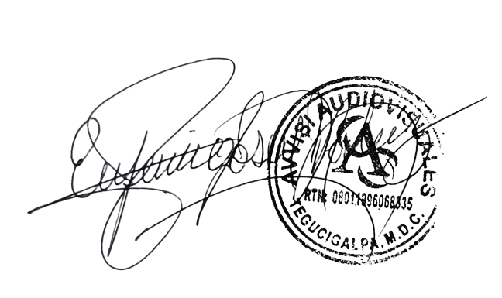

______________________________ Lic. Eufemio Josue Martinez Galo
Avvisi Audiovisuales
______________________________
Representante

